Đăng ký
Project Name | PHÁT TRIỂN WEBSITE THƯƠNG MẠI ĐIỆN TỬ CHO THIẾT BỊ ĐIỆN TỬ - TÍCH HỢP AI CHATBOT VÀ THANH TOÁN TRỰC TUYẾN
Module Code | Đăng ký
 | Hoàn thành | Lỗi | Chưa kiểm tra | Bị chăn | Tổng số trường hợp thử nghiệm
Round 1 | 15 | 0 | 0 | 0 | 15
Round 2 | 8 | 0 | 0 | 0 | 8
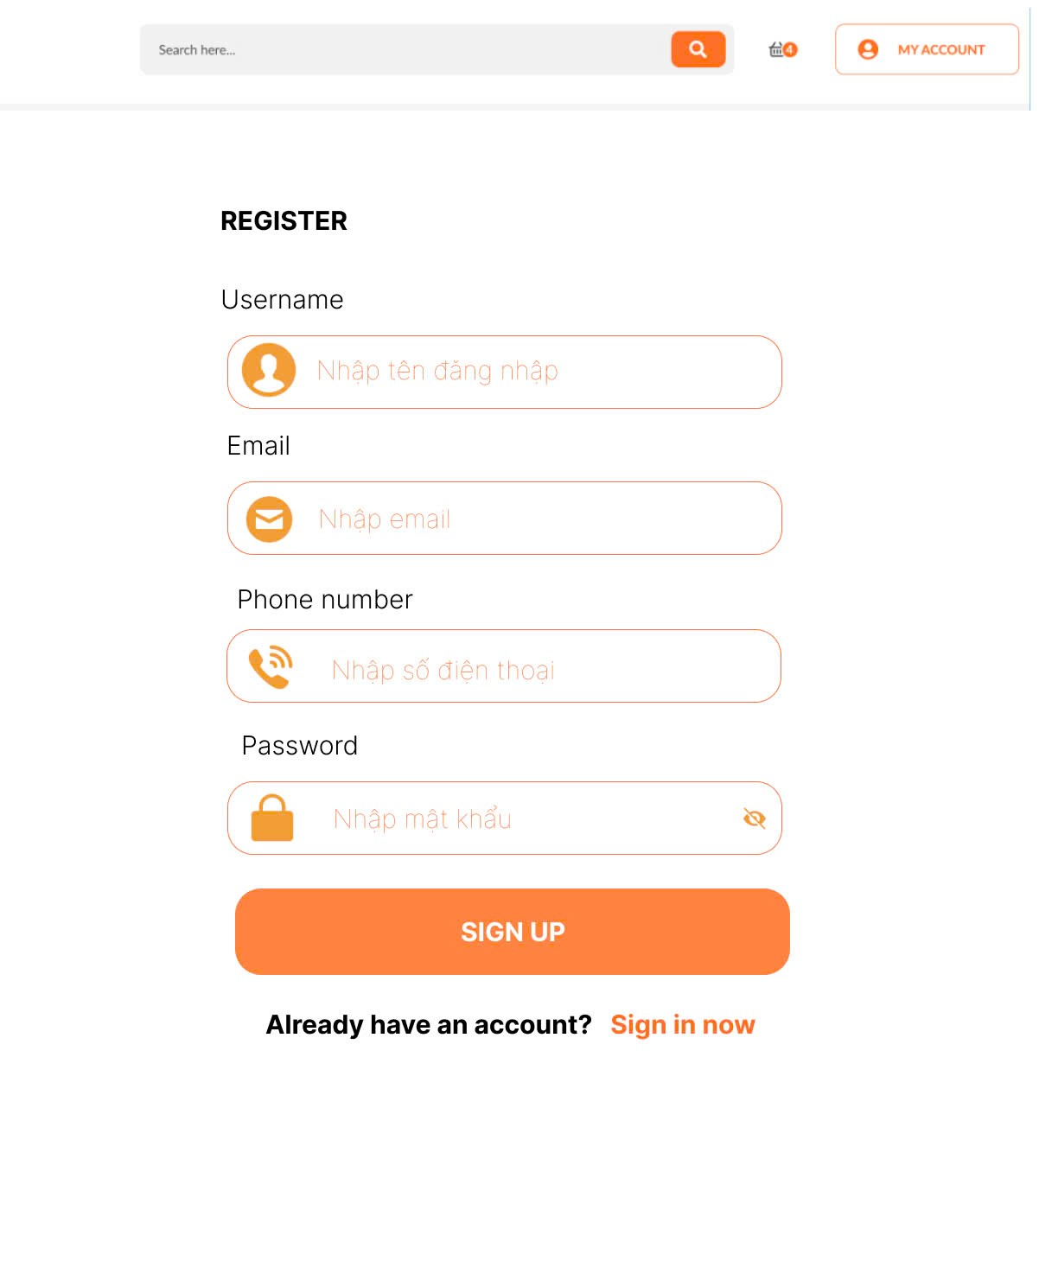
Test Case ID | Mô tả | Hành động | Điều kiện tiên quyết | Kết quả mong đợi | Kết quả thực tế | Kết quả |  |  | Kết quả |  |  | Chú thích
 |  |  |  |  |  | Vòng 1 |  |  | Vòng 2
 |  |  |  |  |  | Trạng thái | Ngày kiểm tra | Người kiểm tra | Trạng thái | Ngày kiểm tra | Người kiểm tra
GUI_SHOW Trang đăng ký
GUI-DK01 | [Register] Label |  |  | -Label : black -Status : enable | -Label : black -Status : enable | Passed | 2025-04-07 | Mùi
GUI-DK02 | [Username] Textbox |  |  | -Placeholder: "Nhập tên đăng nhập" -Text color: light gray -Status: enabled | -Placeholder: "Nhập tên đăng nhập" -Text color: light gray -Status: enabled | Passed | 2025-04-07 | Mùi
GUI-DK03 | [Email] Textbox |  |  | " -Placeholder: ""Nhập email"" -Text color: light gray -Status: enabled" | -Placeholder: "Nhập email" -Text color: light gray -Status: enabled | Passed | 2025-04-07 | Mùi
GUI-DK04 | [Phone number] Textbox |  |  | -Placeholder: "Nhập số điện thoại" -Text color: light gray -Status: enabled | -Placeholder: "Nhập số điện thoại" -Text color: light gray -Status: enabled | Passed | 2025-04-07 | Mùi
GUI-DK05 | [Password] Textbox |  |  | -Placeholder: "Nhập mật khẩu" -Text hidden (●●●●) -Status: enabled | -Placeholder: "Nhập mật khẩu" -Text hidden (●●●●) -Status: enabled |  | 2025-04-07 | Mùi
GUI-DK06 | [SIGN UP] Button |  |  | -Button color: orange -Text color: white -Status: enabled | -Button color: orange -Text color: white -Status: enabled | Passed | 2025-04-07 | Mùi
GUI-DK07 | [Sign in now]Link |  |  | -Text color: orange -Clickable -Status: enabled | -Text color: orange -Clickable -Status: enabled | Passed | 2025-04-07 | Mùi
FUNCTION_SHOW Trang đăng ký
FUNC-DK01 | Đăng ký thành công vào trang chủ | 1. Nhập Username, Email, Phone number và Password của người dùng 2. Click "SIGN UP". | Truy cập vào hệ thống | Đi đến trang chủ | Đi đến trang chủ | Passed | 2025-04-07 | Mùi | Passed | 2025-04-07
FUNC-DK02 | Đăng ký thất bại khi Username, Email, Phone number hoặc Password đã tồn tại | 1. Nhập Ussername, Email, Phone number hoặc Password đã tồn tại 2. Click "SIGN UP". | Truy cập vào hệ thống | Hệ thống thông báo lỗi : "Tên đăng nhập, Email, Số điện thoại hoặc mật khẩu đã tồn tại, vui lòng nhập lại" | Hệ thống thông báo lỗi : "Tên đăng nhập, Email, Số điện thoại hoặc mật khẩu đã tồn tại, vui lòng nhập lại" | Passed | 2025-04-07 | Mùi | Passed | 2025-04-07
FUNC-DK03 | Để trống trường "Username" | 1 .Nhập Email, Phone number, Password 2. Không nhập dữ liệu trường "Username". 3. Click "SIGN UP". | Truy cập vào hệ thống | Thông báo lỗi : "Bạn chưa nhập Username" | Thông báo lỗi : "Bạn chưa nhập Username" | Passed | 2025-04-07 | Mùi | Passed | 2025-04-07
FUNC-DK04 | Để trống trường "Email". | 1 .Nhập Username, Phone number, Password 2. Không nhập dữ liệu trường "Email". 3. Click "SIGN UP". | Truy cập vào hệ thống | Thông báo lỗi : "Bạn chưa nhập Email" | Thông báo lỗi : "Bạn chưa nhập Email" | Passed | 2025-04-07 | Mùi | Passed | 2025-04-07
FUNC-DK05 | Để trống trường "Phone number". | 1 .Nhập Username, Email, Password 2. Không nhập dữ liệu trường "Phone number". 3. Click "SIGN UP". | Truy cập vào hệ thống | Thông báo lỗi : "Bạn chưa nhập Phone number" | Thông báo lỗi : "Bạn chưa nhập Phone number" | Passed | 2025-04-07 | Mùi | Passed | 2025-04-07
FUNC-DK06 | Để trống trường "Password". | 1 .Nhập Username, Email, Phone number 2. Không nhập dữ liệu trường "Password". 3. Click "SIGN UP". | Truy cập vào hệ thống | Thông báo lỗi : "Bạn chưa nhập Password" | Thông báo lỗi : "Bạn chưa nhập Password" | Passed | 2025-04-07 | Mùi | Passed | 2025-04-07
FUNC-DK07 | Để trống tất cả các trường dữ liệu | 1. Không nhập dữ liệu trường "Username, Email, Phone number và Password". 2. Click "Sign in". | Truy cập vào hệ thống | Hệ thống thông báo :" Vui lòng nhập User name/ Email/ Phone number/ Password " | Hệ thống thông báo :" Vui lòng nhập User name/ Email/ Phone number/ Password " | Passed | 2025-04-07 | Mùi | Passed | 2025-04-07
FUNC-DK08 | Click vào Sign in now chuyển sang trang đăng nhập | 1. Click "Sign in now". | Truy cập vào hệ thống | Chuyển sang trang đăng nhập thành công | Chuyển sang trang đăng nhập thành công | Passed | 2025-04-07 | Mùi | Passed | 2025-04-07

Đăng nhập
Project Name | PHÁT TRIỂN WEBSITE THƯƠNG MẠI ĐIỆN TỬ CHO THIẾT BỊ ĐIỆN TỬ - TÍCH HỢP AI CHATBOT VÀ THANH TOÁN TRỰC TUYẾN
Module Code | Đăng nhập
 | Hoàn thành | Lỗi | Chưa kiểm tra | Bị chăn | Tổng số trường hợp thử nghiệm
Round 1 | 14 | 0 | 0 | 0 | 14
Round 2 | 7 | 0 | 0 | 0 | 7
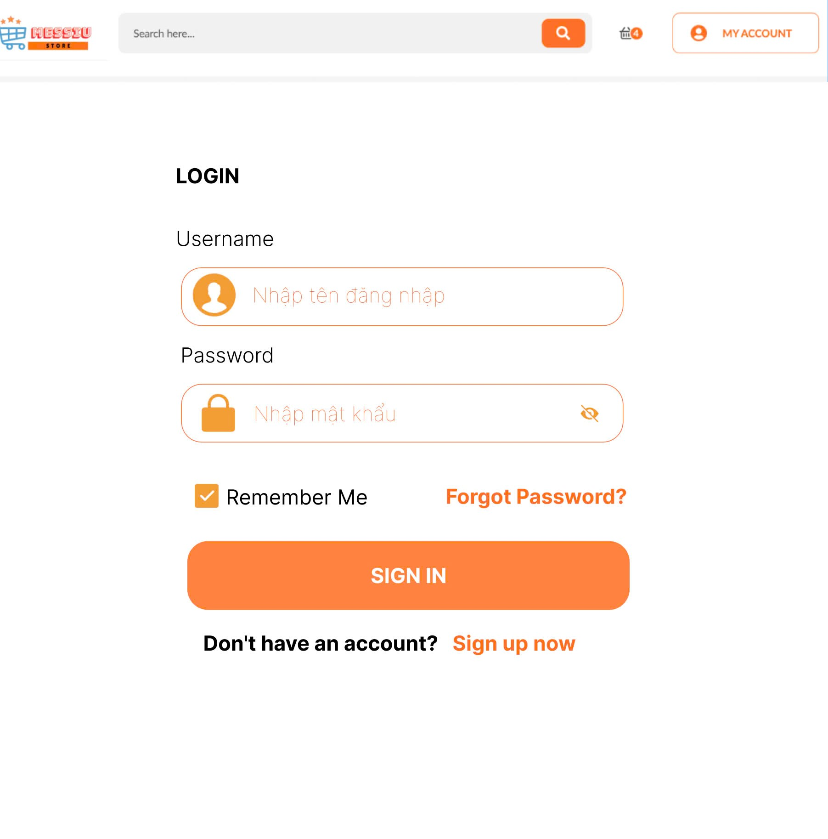
Test Case ID | Mô tả | Hành động | Điều kiện tiên quyết | Kết quả mong đợi | Kết quả thực tế | Kết quả |  |  | Kết quả |  |  | Chú thích
 |  |  |  |  |  | Vòng 1 |  |  | Vòng 2
 |  |  |  |  |  | Trạng thái | Ngày kiểm tra | Người kiểm tra | Trạng thái | Ngày kiểm tra | Người kiểm tra
GUI_SHOW Trang đăng nhập
GUI-DN01 | [Login] Label |  |  | -Label : black -Status : enable | -Label : black -Status : enable | Passed | 2025-04-07 | Mùi
GUI-DN02 | [Username] Textbox |  |  | -Placeholder: "Nhập tên đăng nhập" -Text color: light gray -Status: enabled | -Placeholder: "Nhập tên đăng nhập" -Text color: light gray -Status: enabled | Passed | 2025-04-07 | Mùi
GUI-DN03 | [Password] Textbox |  |  | -Placeholder: "Nhập mật khẩu" -Text hidden (●●●●) -Status: enabled | -Placeholder: "Nhập mật khẩu" -Text hidden (●●●●) -Status: enabled | Passed | 2025-04-07 | Mùi
GUI-DN04 | [Remember me] Checkbox |  |  | -Checkbox visible -Status: enabled -Default: unchecked | -Checkbox visible -Status: enabled -Default: unchecked | Passed | 2025-04-07 | Mùi
GUI-DN05 | [Forget Password]Link |  |  | -Text color: orange -Clickable -Status: enabled | -Text color: orange -Clickable -Status: enabled | Passed | 2025-04-07 | Mùi
GUI-DN06 | [SIGN IN] Button |  |  | -Button color: orange -Text color: white -Status: enabled | -Button color: orange -Text color: white -Status: enabled | Passed | 2025-04-07 | Mùi
GUI-DN07 | [Sign up now]Link |  |  | -Text color: orange -Clickable -Status: enabled | -Text color: orange -Clickable -Status: enabled | Passed | 2025-04-07 | Mùi
FUNCTION_SHOW Trang đăng nhập
FUNC-DN01 | Đăng nhập thành công vào trang chủ | 1. Nhập username và password của admin 2. Click "SIGN IN". | Truy cập vào hệ thống | Đi đến trang chủ | Đi đến trang chủ | Passed | 2025-04-07 | Mùi | Passed | 2025-04-07
FUNC-DN02 | Đăng nhập thất bại khi điền sai Username hoặc Password | 1. Nhập ussername hoặc password sai 2. Click "SIGN IN". | Truy cập vào hệ thống | Hệ thống thông báo lỗi : "Tên đăng nhập hoặc mật khẩu không đúng, vui lòng nhập lại!" | Hệ thống thông báo lỗi : "Tên đăng nhập hoặc mật khẩu không đúng, vui lòng nhập lại!" | Passed | 2025-04-07 | Mùi | Passed | 2025-04-07
FUNC-DN03 | Để trống trường "Password". | 1 .Nhập tên tài khoản 2. Không nhập dữ liệu trường "Password". 3. Click "SIGN IN". | Truy cập vào hệ thống | Thông báo lỗi : "Bạn chưa nhập mật khẩu vàol !" | Thông báo lỗi : "Bạn chưa nhập mật khẩu vàol !" | Passed | 2025-04-07 | Mùi | Passed | 2025-04-07
FUNC-DN04 | Để trống trường "Username" | 1. Để trông trường username | Truy cập vào hệ thống | Hệ thống thông báo lỗi : "Nhập sai tên đăng nhập hoặc mật khẩu,vui lòng nhập lại". | Hệ thống thông báo lỗi : "Nhập sai tên đăng nhập hoặc mật khẩu,vui lòng nhập lại". | Passed | 2025-04-07 | Mùi | Passed | 2025-04-07
FUNC-DN05 | Để trống tất cả các trường dữ liêu | 1 .Không nhập username 2. Không nhập dữ liệu trường "Password". 3. Click "Sign in". | Truy cập vào hệ thống | Hệ thống thông báo :" Vui lòng nhập user name/ password " | Hệ thống thông báo :" Vui lòng nhập user name/ password " | Passed | 2025-04-07 | Mùi | Passed | 2025-04-07
FUNC-DN06 | Click vào Forget Password chuyển sang trang đổi mật khẩu | 1. Click "Forget Password". | Truy cập vào hệ thống | Chuyển sang trang đổi mật khẩu thành công | Chuyển sang trang đổi mật khẩu thành công | Passed | 2025-04-07 | Mùi | Passed | 2025-04-07
FUNC-DN07 | Click vào Sign up now chuyển sang trang đăng ký | 1. Click "Sign up now". | Truy cập vào hệ thống | Chuyển sang trang đăng ký thành công | Chuyển sang trang đăng ký thành công | Passed | 2025-04-07 | Mùi | Passed | 2025-04-07

Đổi mật khẩu
Project Name | PHÁT TRIỂN WEBSITE THƯƠNG MẠI ĐIỆN TỬ CHO THIẾT BỊ ĐIỆN TỬ - TÍCH HỢP AI CHATBOT VÀ THANH TOÁN TRỰC TUYẾN
Module Code | Đổi mật khẩu
 | Hoàn thành | Lỗi | Chưa kiểm tra | Bị chăn | Tổng số trường hợp thử nghiệm
Round 1 | 15 | 0 | 0 | 0 | 15
Round 2 | 8 | 0 | 0 | 0 | 8
 | 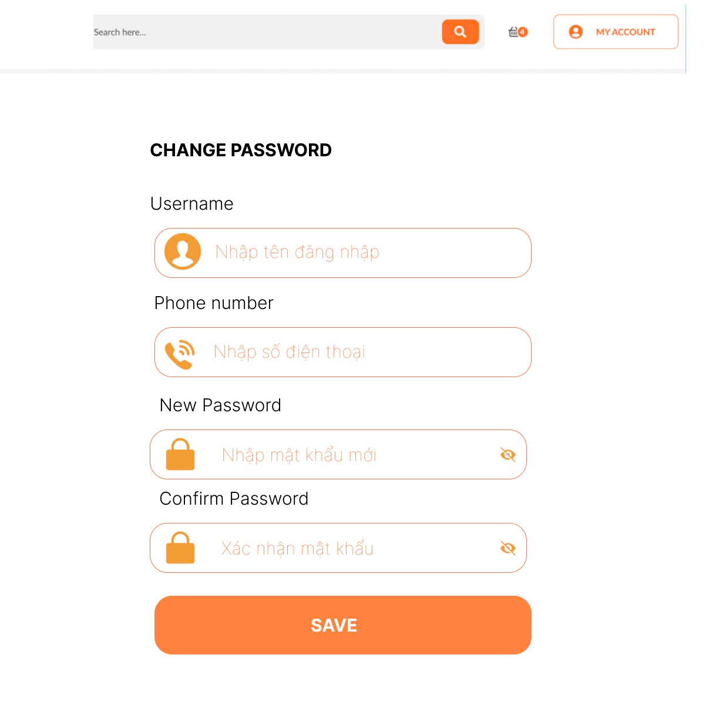
Test Case ID | Mô tả | Quy trình | Điều kiện tiên quyết | Kết quả mong đợi | Kết quả thực tế | Kết quả |  |  | Kết quả |  |  | Chú thích
 |  |  |  |  |  | Vòng 1 |  |  | Vòng 2
 |  |  |  |  |  | Trạng thái | Ngày kiểm tra | Người kiểm tra | Trạng thái | Ngày kiểm tra | Người kiểm tra
GUI_SHOW Đổi mât khẩu
GUI-DMK01 | [CHANGE PASSWORD] Lable |  | Đăng nhập thành công vào hệ thống | -Label color: black -Status: enabled | -Label : black -Status : enable | Passed | 2025-04-07 | Mùi
GUI-DMK02 | [Username] Textbox |  | Đăng nhập thành công vào hệ thống | -Placeholder: "Nhập tên đăng nhập" -Text color: light gray -Status: enabled | -Placeholder: "Nhập tên đăng nhập" -Text color: light gray -Status: enabled | Passed | 2025-04-07 | Mùi
GUI-DMK03 | [Phone number] Textbox |  | Đăng nhập thành công vào hệ thống | -Text color : black -Status : enable | -Label : black -Status : enable | Passed | 2025-04-07 | Mùi
GUI-DMK05 | [New Password] Textbox |  | Đăng nhập thành công vào hệ thống | -Placeholder: "Nhập mật khẩu mới" -Text hidden (●●●●) -Status: enabled | -Placeholder: "Nhập mật khẩu mới" -Text hidden (●●●●) -Status: enabled | Passed | 2025-04-07 | Mùi
GUI-DMK06 | [Confirm Password] Textbox |  | Đăng nhập thành công vào hệ thống | -Placeholder: "Xác nhận mật khẩu" -Text hidden (●●●●) -Status: enabled | -Placeholder: "Xác nhận mật khẩu" -Text hidden (●●●●) -Status: enabled | Passed | 2025-04-07 | Mùi
GUI-DMK07 | [Save] Button |  | Đăng nhập thành công vào hệ thống | -Button color: orange -Text color: white -Status: enabled | -Button color: orange -Text color: white -Status: enabled | Passed | 2025-04-07 | Mùi
FUNCTION_SHOW Đổi mật khẩu
FUNC-DMK01 | Đổi mật khẩu thành công vào trang đăng nhập | 1. Nhập Username, Phone number, New password, Confirm password 2. Click "SAVE" | Đăng nhập thành công vào hệ thống | Các trường nhập dữ liệu"Username, Phone number, New password, Confirm Password hiển thị đúng | Các trường nhập dữ liệu"Username, Phone number, New password, Confirm Password hiển thị đúng | Passed | 2025-04-07 | Mùi | Passed | 2025-04-07
FUNC-DMK02 | Đổi mật khẩu thất bại khi nhập sai Username, Phone number | 1. Nhập ussername hoặc Phone number sai 2. Click "SAVE". | Đăng nhập thành công vào hệ thống | Hệ thống thông báo lỗi : "Username hoặc Phone number, vui lòng nhập lại!" | Hệ thống thông báo lỗi : "Username hoặc Phone number, vui lòng nhập lại!" | Passed | 2025-04-07 | Mùi | Passed | 2025-04-07
FUNC-DMK03 | Kiểm tra thông tin nhập không hợp lệ(Username , Phone number) không tồn tại | 1. Đăng nhập trang web. 2 .Hiển thị trang đổi mật khẩu mới | Đăng nhập thành công vào hệ thống | Hệ thống thông báo lỗi : "Thông tin không hợp lệ và không thực hiện thay đổi mật khẩu" | Hệ thống thông báo lỗi : "Thông tin không hợp lệ và không thực hiện thay đổi mật khẩu" | Passed | 2025-04-07 | Mùi | Passed | 2025-04-07
FUNC-DMK04 | Kiểm tra cập nhật mật khẩu khi thông tin thay đổi | 1. Đăng nhập trang web. 2 .Hiển thị trang đổi mật khẩu mới | Đăng nhập thành công vào hệ thống | Hiển thị mật khẩu đã thay đổi thành công . | Hiển thị mật khẩu đã thay đổi thành công . | Passed | 2025-04-07 | Mùi | Passed | 2025-04-07
FUNC-DMK05 | Kiểm tra khi mật khẩu không đủ(quá ngắn, thiếu ký tự đặt biệt) | 1. Đăng nhập trang web. 2 .Hiển thị trang đổi mật khẩu mới | Đăng nhập thành công vào hệ thống | Hệ thống hiển thị thông báo "Mật khẩu không đủ và yêu cầu nhập lại mật khẩu " | Hệ thống hiển thị thông báo "Mật khẩu không đủ và yêu cầu nhập lại mật khẩu " | Passed | 2025-04-07 | Mùi | Passed | 2025-04-07

